1.4浪涌电流
测试条件
型号
温度 |  | Deg. C.
输入电压 |  | V
输出电压 |  | V

水温45度
测试项 | 输入电压 | 输出功率 | 波形 | 规格值 | 判定
浪涌电流 | 90 | 2880 | 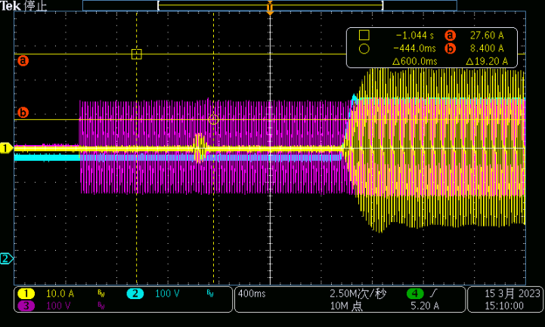 11 | 不超过稳态电流的120% | PASS
 | 115 | 3300 | 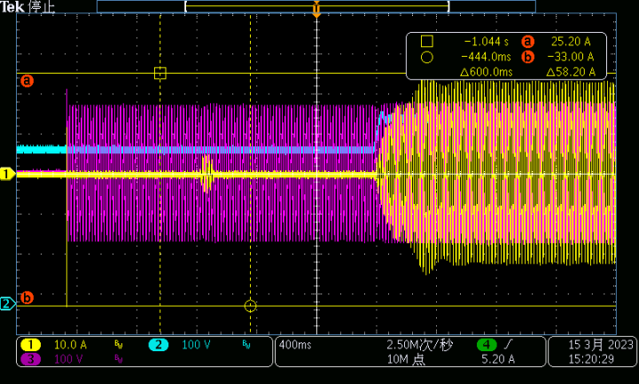 12 | 不超过稳态电流的120% | PASS
 | 132 | 3300 | 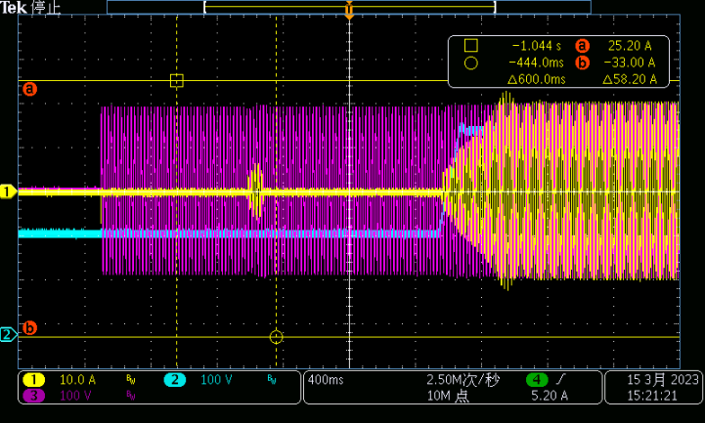 13 | 不超过稳态电流的120% | PASS
 | 180 | 5760 | 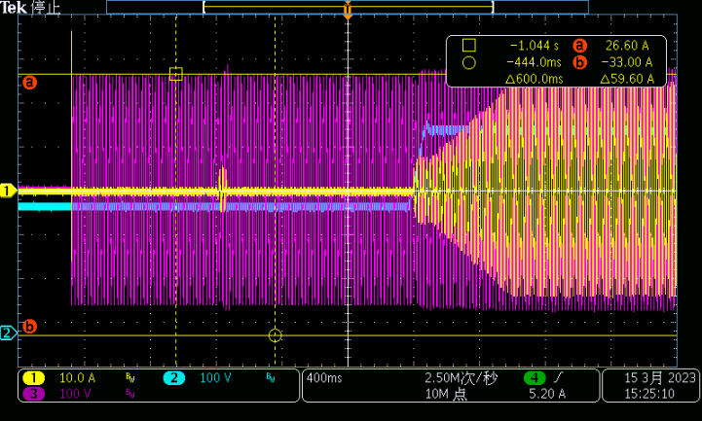 14 | 不超过稳态电流的120% | PASS
 | 230 | 6600 | 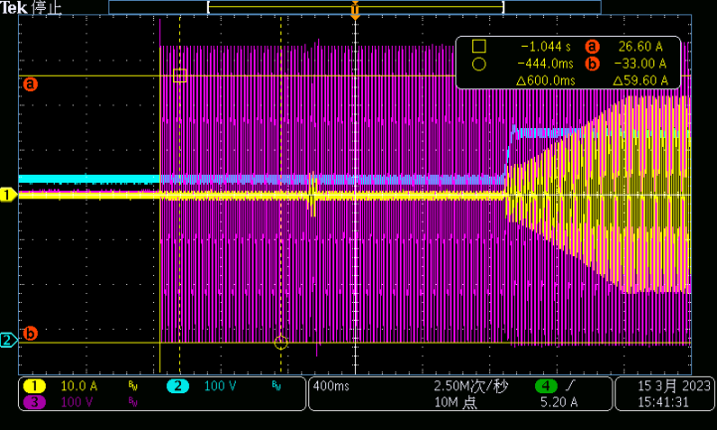 16 | 不超过稳态电流的120% | PASS
 | 264 | 6600 | 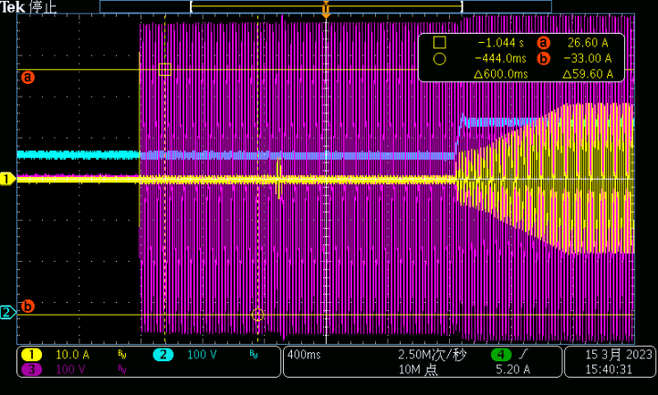 15 | 不超过稳态电流的120% | PASS

2.6开局启动时间与输出上升时间
测试条件
型号
温度 |  | Deg. C.
输入电压 |  | V
输出电压 |  | V
输出电流 |  | A

水温：45℃ CH2：Iout CH4：Vout
测试项 | 输入电压（V） | 电子负载带载CV/CR（V/Ω） | 开局启动时间（从上电到输出电压90%） |  |  |  | 输出上升时间（从有输出电压10%到输出电压90%） |  |  |  | 备注
 |  |  | 理论开机反应时间（S） | 实际开机反应时间（S） | 判定 | 波形图 | 理论输出反应时间（S） | 实际输出反应时间（S） | 判定 | 波形图
开机时序 | 90 | CV=460 |  |  | PASS | 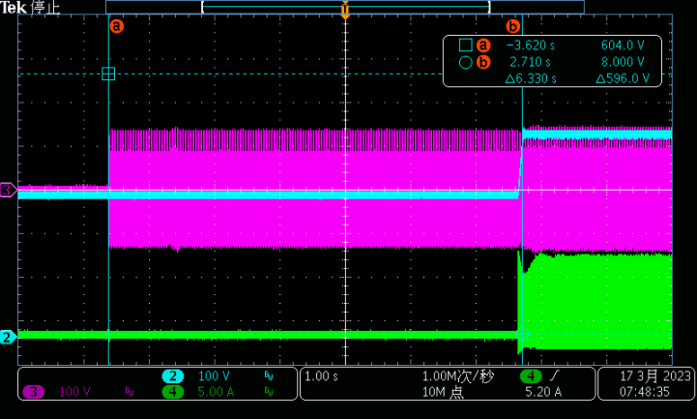 17 |  | 0.3 |  | 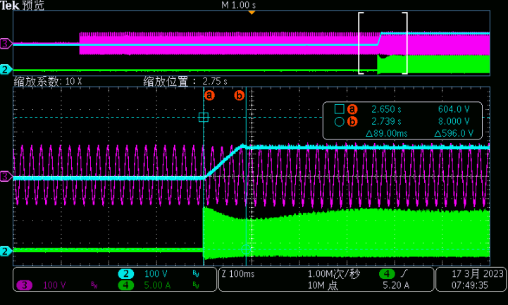 18
 | 230 | CV=460 |  |  | PASS | 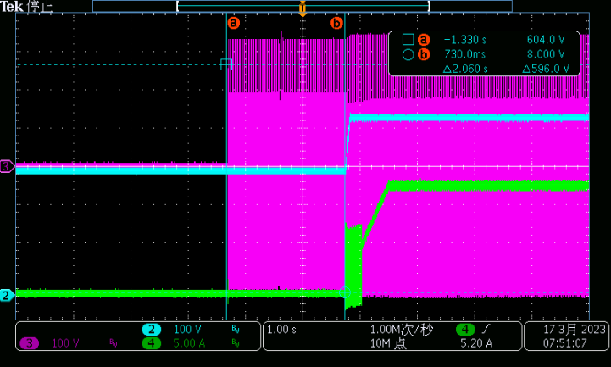 19 |  | 0.948 |  | 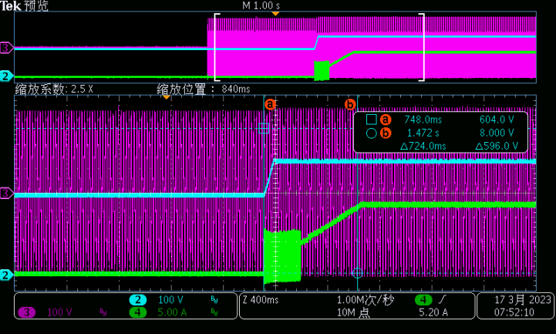 20
 | 264 | CV=460 |  |  | PASS | 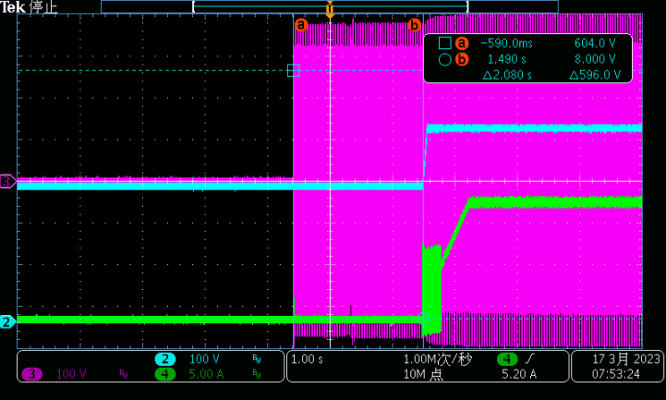 21 |  | 0.992 |  | 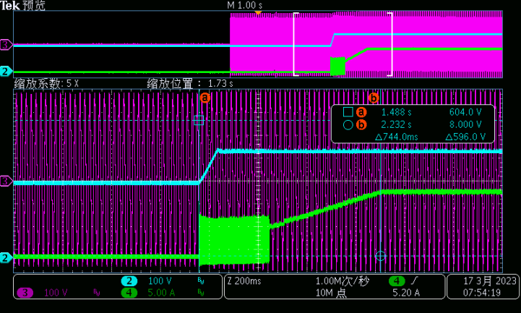 22

2.7抛负载实验
水温45D
测试项 | 输入电压 | 输出电压 | 输出电流 | 输出超调 | 规格 | 波形 | 判定 | 备注
抛负载测试 | 230 | 475 | 7.33 | 476V | 不触发过压保护阈值 | 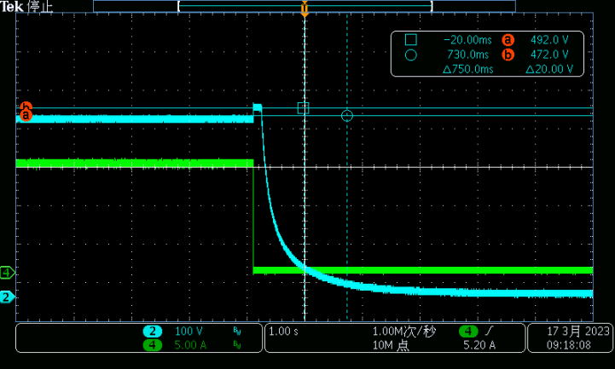 48 | PASS | 电子负载设置为CV=475V，稳态运行后断开输出空开

